送货单-格式
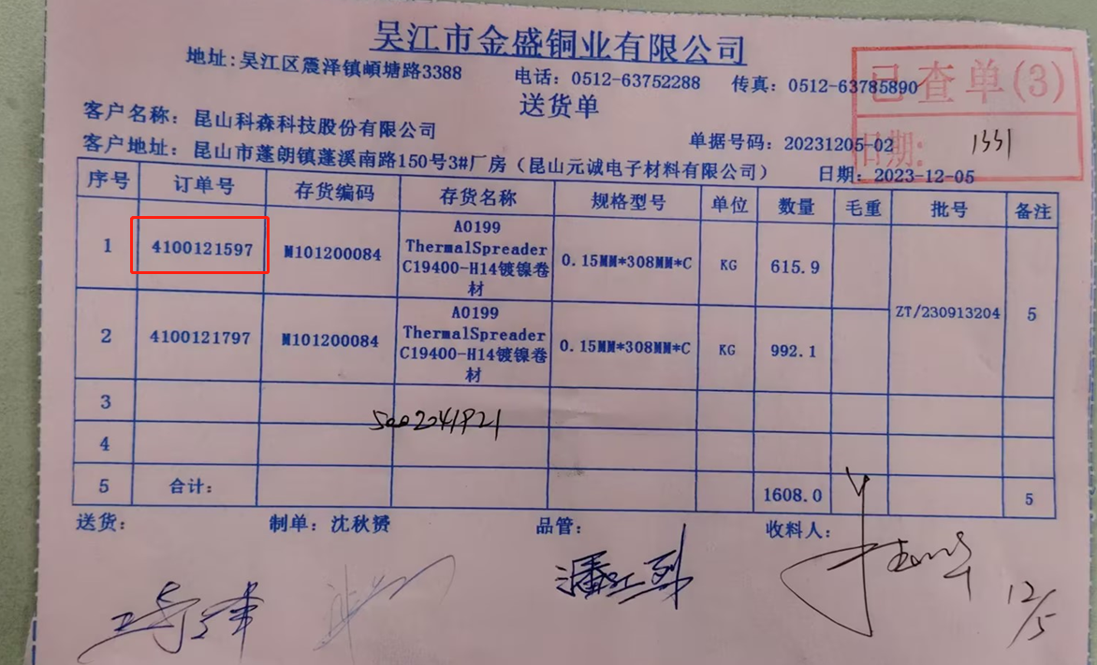

 |  |  | 送货单

厂商名称： | 厂商代码/厂商名称
地址： | 厂商地址 | 第一行 |  |  | 备注：

客户名称： |  |  |  |  |  | 单据号码： |  |  |  | 二维码是送货单号
送货地址： | 预约单上第一条送货地址 |  |  |  |  | 送货日期： | 日期+时间段
送货人： |  |  |  |  |  | 车牌号：

序号 | 采购订单号 | 采购订单行 | 物料代码 | 物料描述 | 规格型号 | 单位 | 数量 | 毛重 | 批号 | 备注
 |  |  |  |  |  |  |  | 留空

送货人 |  | 制单人 |  | 品管 |  | 收料人

如果是A4，需要打两张，如果三联单，二维码不清晰

